Solicitud gráfica
 | Área: | Ciencias Naturales |  |  | Fecha:
 | Grado: | 10
 | Título del tema: | La química cuantitativa |  |  | ¿Cuaderno de estudio o recurso? | Recurso
 | Editor: | Lyz Marcela Bernal Gómez |  |  | Motor del recurso | Diaporama F1

 | Código guión o recurso: | CN_10_12_REC_100 | ← Para determinar este código, visite la hoja de Ayuda
 |  |  |  |  | ESPECIFICACIÓN DE ARCHIVOS A ENTREGAR
Núm. | Archivo Shutterstock o ruta en web | Imagen para: | Tipo | Ubicación de la imagen en el recurso Diaporama F1 | Nombre imagen SMALL | Tamaño imagen SMALL | Nombre imagen ZOOM | Tamaño imagen ZOOM | Descripción | Observaciones
IMG01 | 271669007 Ver descripción y observaciones | Recurso Diaporama F1 | Ilustración | Contenido | CN_10_12_REC_100_IMG01.png | 950 x 608 px |  |  | 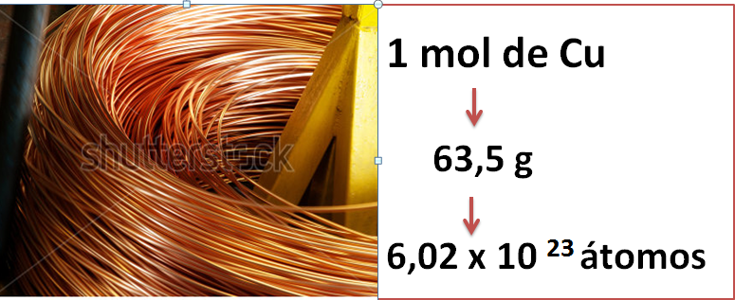 | Realizar ilustración según imagen guia, dejar espacio en blanco en la parte superior para texto. Es plantilla
IMG02 | Ver descripción y observaciones | Recurso Diaporama F1 | Ilustración | Contenido | CN_10_12_REC_100_IMG02.png | 950 x 608 px |  |  | 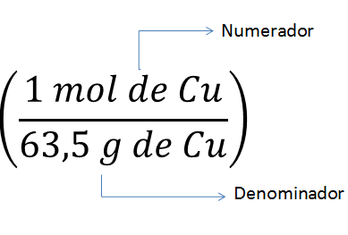 | Realizar ilustración según imagen guia, dejar plantilla en blanco en la mitad izquierda para texto
IMG03 | 232819396 | Recurso Diaporama F1 | Fotografía | Contenido | CN_10_12_REC_100_IMG03.png | 950 x 608 px |  |  | 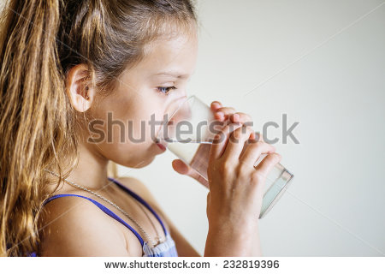 | Dejar plantilla en blanco al lado izquierdo. Dejar plantilla en blanco en la mitad izquierda para texto
IMG04 | 143805652 | Recurso Diaporama F1 | Ilustración | Contenido | CN_10_12_REC_100_IMG04.png | 950 x 608 px |  |  |  | Realizar ilustración según imagen guía tomando las imágenes de shutherstock. Dejar plantilla en blanco en el lado izquierdo.
IMG05 | Ver descripción y observaciones | Recurso Diaporama F1 | Ilustración | Contenido | CN_10_12_REC_100_IMG05.png | 950 x 608 px |  |  | 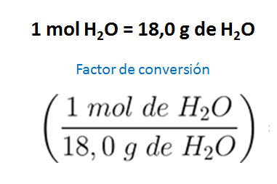 | Realizar ilustración según imagen guia. Dejar plantilla en blanco en la mitad izquierda para texto
IMG06 | Ver descripción y observaciones 143805652 | Recurso Diaporama F1 | Ilustración | Contenido | CN_10_12_REC_100_IMG06.png | 950 x 608 px |  |  | 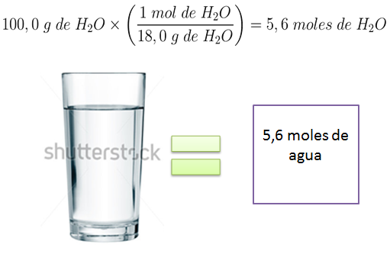 | Realizar ilustración según imagen guia. Dejar plantilla en blanco en la mitad izquierda para texto
IMG07 | Ver descripción y observaciones | Recurso Diaporama F1 | Ilustración | Contenido | CN_10_12_REC_100_IMG07.png | 950 x 608 px |  |  | 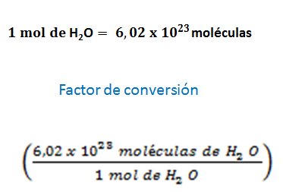 | Realizar ilustración según imagen guia. Dejar plantilla en blanco en la mitad izquierda para texto.
IMG08 | Ver descripción y observaciones 143805652 | Recurso Diaporama F1 | Ilustración | Contenido | CN_10_12_REC_100_IMG08.png | 950 x 608 px |  |  | 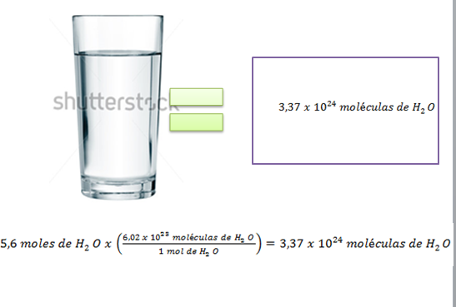 | Realizar ilustración según imagen guia. Dejar plantilla en blanco en la mitad izquierda para texto
IMG09 | Ver descripción y observaciones 143805652 | Recurso Diaporama F1 | Ilustración | Contenido | CN_10_12_REC_100_IMG09.png | 950 x 608 px |  |  | 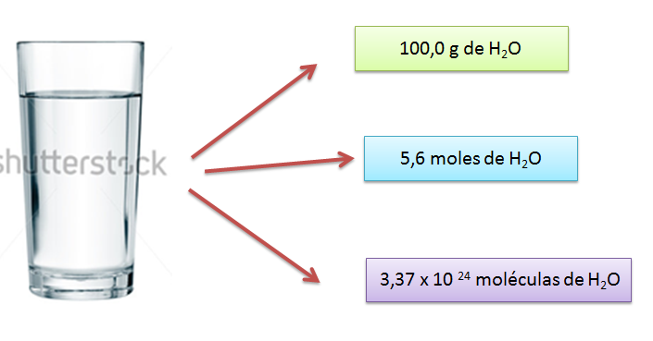 | Realizar ilustración según imagen guia. Dejar plantilla en blanco en la mitad izquierda para texto

